Detalhamento_Avarias
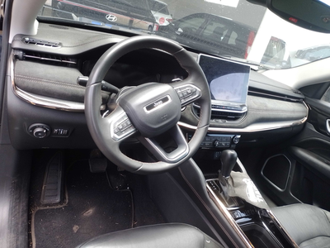
Detalhamento da Cobrança

Cliente | xxxx
Contrato: | xxxx

Placa: | SHZ7I49 |  | VALOR TOTAL
Modelo: | COMMANDER LIMITED 7L 2.0 16V TURBO DIE 4X4 4P C/AR - AUTOMÁTICO |  | R$0.00
Cor: | PRETO CARBON

1 | CHECKLIST - Avaria reportada na peça 'interior' (REVISAR) | Valor | R$0.00

